2025년 9월 19일 23시 4분 52초
앨범 이미지 | 곡 이름 | 가수 이름 | 앨범 이름
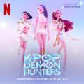 | Golden | HUNTR/X, EJAE, AUDREY NUNA, REI AMI, KPop Demon Hunters Cast | KPop Demon Hunters (Soundtrack from the Netflix Film)
 | 뛰어(JUMP) | BLACKPINK | 뛰어(JUMP)
 | Soda Pop | KPop Demon Hunters Cast, Danny Chung, Saja Boys, Andrew Choi, Neckwav, Kevin Woo, samUIL Lee | KPop Demon Hunters (Soundtrack from the Netflix Film)
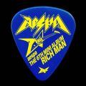 | Rich Man | aespa | Rich Man - The 6th Mini Album
 | Drowning | WOODZ | OO-LI
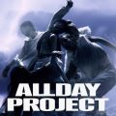 | FAMOUS | ALLDAY PROJECT | FAMOUS
 | XOXZ | IVE (아이브) | IVE SECRET
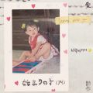 | 시작의 아이 ❍ | 박다혜, 마크툽 (MAKTUB) | 시작의 아이 ❍ ハジマリのコ Starting With You : ♡
 | 어제보다 슬픈 오늘 | 우디 (Woody) | 어제보다 슬픈 오늘
 | 바이, 썸머 | 아이유 | 바이, 썸머
 | Dirty Work | aespa | Dirty Work
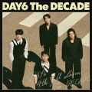 | 꿈의 버스 | DAY6 (데이식스) | The DECADE
 | 모르시나요(PROD.로코베리) | 조째즈 | 모르시나요
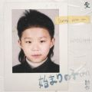 | 시작의 아이 | 마크툽 (MAKTUB) | 시작의 아이 ハジマリのコ (Starting With You)
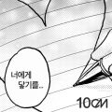 | 너에게 닿기를 | 10CM | 너에게 닿기를
 | 운명 (2025) | 먼데이 키즈, 이이경 | 먼키의 발자국 Vol.1 With 이이경
 | Whiplash | aespa | Whiplash - The 5th Mini Album
 | Your Idol | KPop Demon Hunters Cast, Danny Chung, Saja Boys, Andrew Choi, Neckwav, Kevin Woo, samUIL Lee | KPop Demon Hunters (Soundtrack from the Netflix Film)
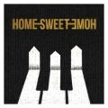 | HOME SWEET HOME (feat. 태양, 대성) | G-DRAGON | HOME SWEET HOME (feat. 태양, 대성)
 | like JENNIE | 제니 (JENNIE) | Ruby
 | 청춘만화 | 이무진 | 만화 (滿花)
 | INSIDE OUT | DAY6 (데이식스) | The DECADE
 | 한번 더 이별 | 이창섭 | 한번 더 이별 (첫사랑 엔딩 X 이창섭)
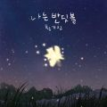 | 나는 반딧불 | 황가람 | 나는 반딧불
 | 천상연 | 이창섭 | 천상연 (웹툰 '선녀외전' X 이창섭 (LEE CHANGSUB))
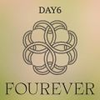 | HAPPY | DAY6 (데이식스) | Fourever
 | WICKED | ALLDAY PROJECT | FAMOUS
 | Never Ending Story | 아이유 | 꽃갈피 셋
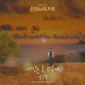 | 사랑은 늘 도망가 | 임영웅 | 신사와 아가씨 OST Part.2
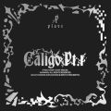 | Dash | PLAVE | Caligo Pt.1
 | 멸종위기사랑 | 이찬혁 | EROS
 | APT. | 로제 (ROSÉ), Bruno Mars | APT.
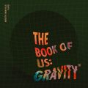 | 한 페이지가 될 수 있게 | DAY6 (데이식스) | The Book of Us : Gravity
 | TOO BAD (feat. Anderson .Paak) | G-DRAGON | Übermensch
 | 소나기 | 이클립스 (ECLIPSE) | 선재 업고 튀어 OST Part 1
 | REBEL HEART | IVE (아이브) | IVE EMPATHY
 | 어떻게 이별까지 사랑하겠어, 널 사랑하는 거지 | AKMU (악뮤) | 항해
 | 순간을 영원처럼 | 임영웅 | IM HERO 2
 | STYLE | Hearts2Hearts (하츠투하츠) | STYLE
 | 오늘만 I LOVE YOU | BOYNEXTDOOR | 오늘만 I LOVE YOU
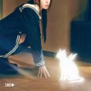 | 빌려온 고양이 (Do the Dance) | 아일릿(ILLIT) | bomb
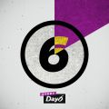 | 예뻤어 | DAY6 (데이식스) | Every DAY6 February
 | 내게 사랑이 뭐냐고 물어본다면 | 로이킴 | 내게 사랑이 뭐냐고 물어본다면
 | Die With A Smile | Lady Gaga, Bruno Mars | Die With A Smile
 | Flower | 오반(OVAN) | 교회오빠
 | Welcome to the Show | DAY6 (데이식스) | Fourever
 | How It’s Done | HUNTR/X, EJAE, AUDREY NUNA, REI AMI, KPop Demon Hunters Cast | KPop Demon Hunters (Soundtrack from the Netflix Film)
 | 그대만 있다면 (여름날 우리 X 너드커넥션 (Nerd Connection)) | 너드커넥션 (Nerd Connection) | 그대만 있다면 (여름날 우리 X 너드커넥션 (Nerd Connection))
 | 숨바꼭질 (Hide and Seek) | PLAVE | 숨바꼭질 (Hide and Seek)
 | toxic till the end | 로제 (ROSÉ) | rosie
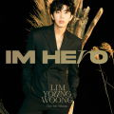 | 우리들의 블루스 | 임영웅 | IM HERO
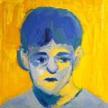 | 주저하는 연인들을 위해 | 잔나비 | 전설
 | Supernova | aespa | Armageddon - The 1st Album
 | MY LOVE(2025) | 이예은, 아샤트리, 전건호 | MY LOVE(2025)
 | 너의 모든 순간 | 성시경 | 별에서 온 그대 OST Part.7
 | 다시 만날 수 있을까 | 임영웅 | IM HERO
 | Love wins all | 아이유 | The Winning
 | 들꽃이 될게요 | 임영웅 | IM HERO 2
 | 천국보다 아름다운 | 임영웅 | 천국보다 아름다운
 | 모든 날, 모든 순간 (Every day, Every Moment) | 폴킴 | '키스 먼저 할까요?' OST Part.3
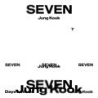 | Seven (feat. Latto) - Clean Ver. | 정국 | Seven (feat. Latto) - Clean Ver.
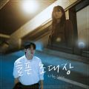 | 슬픈 초대장 | 순순희(지환) | 슬픈 초대장
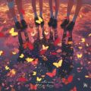 | 눈물참기 | QWER | 3rd Mini Album '난 네 편이야, 온 세상이 불협일지라도'
 | 그댈 위한 멜로디 | 임영웅 | IM HERO 2
 | LIKE YOU BETTER | 프로미스나인 | From Our 20's
 | I AM | IVE (아이브) | I've IVE
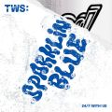 | 첫 만남은 계획대로 되지 않아 | TWS (투어스) | TWS 1st Mini Album ‘Sparkling Blue’
 | 비의 랩소디 | 임재현 | 비의 랩소디
 | 청혼하지 않을 이유를 못 찾았어 | 이무진 | 청혼하지 않을 이유를 못 찾았어
 | 답장을 보낸지 | 임영웅 | IM HERO 2
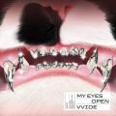 | HANDS UP | MEOVV (미야오) | MY EYES OPEN VVIDE
 | 비가 와서 | 임영웅 | IM HERO 2
 | 다정히 내 이름을 부르면 | 경서예지, 전건호 | 다정히 내 이름을 부르면 (경서예지 x 전건호)
 | 사랑인가 봐 | 멜로망스 | 사랑인가 봐 (사내맞선 OST 스페셜 트랙)
 | PO￦ER | G-DRAGON | PO￦ER
 | 고민중독 | QWER | 1st Mini Album 'MANITO'
 | ULSSIGU | 임영웅 | IM HERO 2
 | 해야 뜨지 말아 줘 | DAY6 (데이식스) | The DECADE
 | Island | PLAVE | Caligo Pt.1
 | Hype Boy | NewJeans | NewJeans 1st EP 'New Jeans'
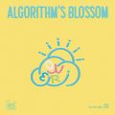 | 내 이름 맑음 | QWER | 2nd Mini Album 'Algorithm's Blossom'
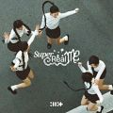 | Magnetic | 아일릿(ILLIT) | SUPER REAL ME
 | 알겠어요 미안해요 | 임영웅 | IM HERO 2
 | 에피소드 | 이무진 | 에피소드
 | Wonderful Life | 임영웅 | IM HERO 2
 | 12:32 (A to T) | PLAVE | Caligo Pt.1
 | How Sweet | NewJeans | How Sweet
 | RIZZ | PLAVE | Caligo Pt.1
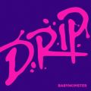 | DRIP | BABYMONSTER | DRIP
 | HOT | LE SSERAFIM (르세라핌) | HOT
 | ATTITUDE | IVE (아이브) | IVE EMPATHY
 | 인사 | 범진 | 인사
 | Supersonic | 프로미스나인 | Supersonic
 | UP (KARINA Solo) | aespa | SYNK : PARALLEL LINE - Special Digital Single
 | 나는야 HERO | 임영웅 | IM HERO 2
 | 여름이었다 | H1-KEY (하이키) | H1-KEY 4th Mini Album [Lovestruck]
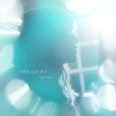 | 가만히 눈을 감고 | DK(디셈버) | 가만히 눈을 감고
 | 돌아보지 마세요 | 임영웅 | IM HERO 2
 | 헤어지자 말해요 | 박재정 | 1집 Alone
 | Free | EJAE, KPop Demon Hunters Cast, Andrew Choi, Rumi, Jinu | KPop Demon Hunters (Soundtrack from the Netflix Film)

